Vue d'ensemble
Dossier d'architecture - ERP_CRM_FACTORY

Vue d'ensemble reelle de l'infrastructure (memes chiffres que docs/INFRASTRUCTURE_ECF.pdf, memes que le code au 2026-09-05) :

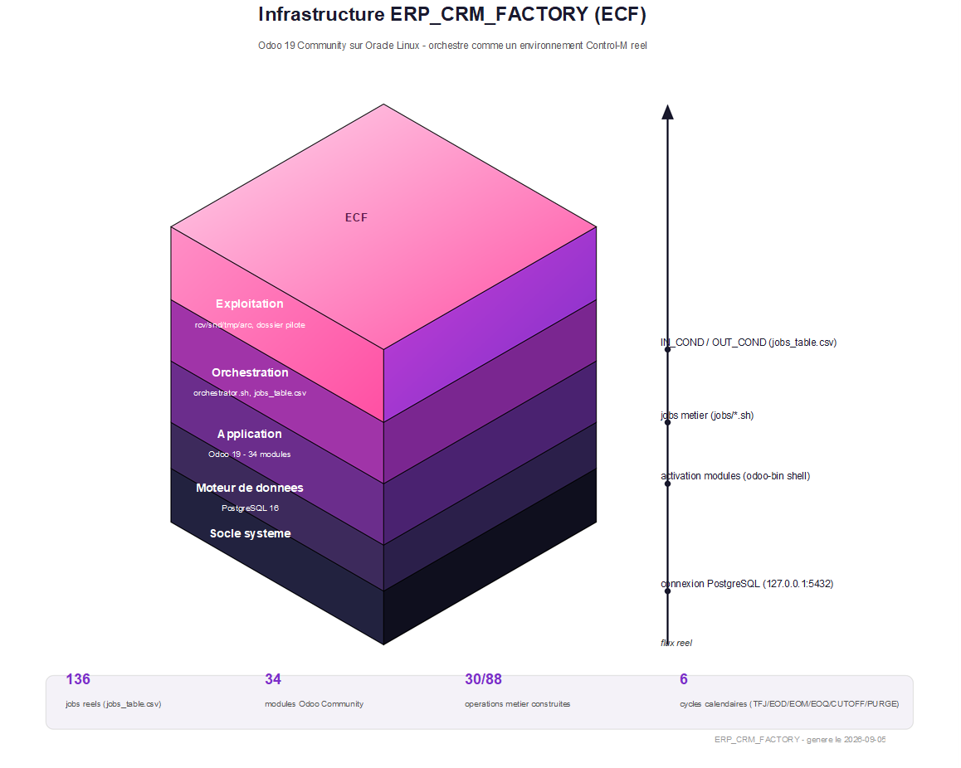

Pour le detail technique complet (decisions, dates, preuves de verification) : docs/JOURNAL_TECHNIQUE.md. Pour la convention de nommage des jobs : docs/CONVENTION_NOMMAGE.md. Pour le catalogue complet des operations : docs/TABLEAU_DE_BORD_CYCLES_OPERATOIRES.xlsx. Ce dossier ne duplique jamais ce contenu - il en donne la vue d'ensemble visuelle.

